※入力例（事業計画）
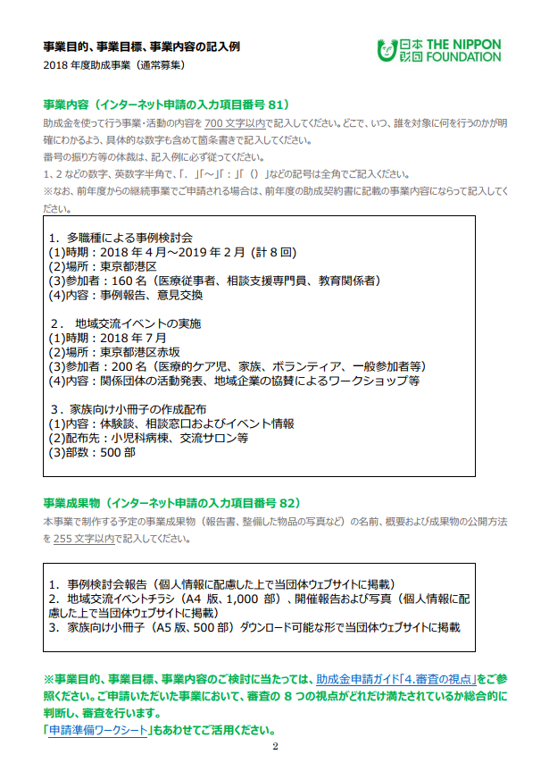
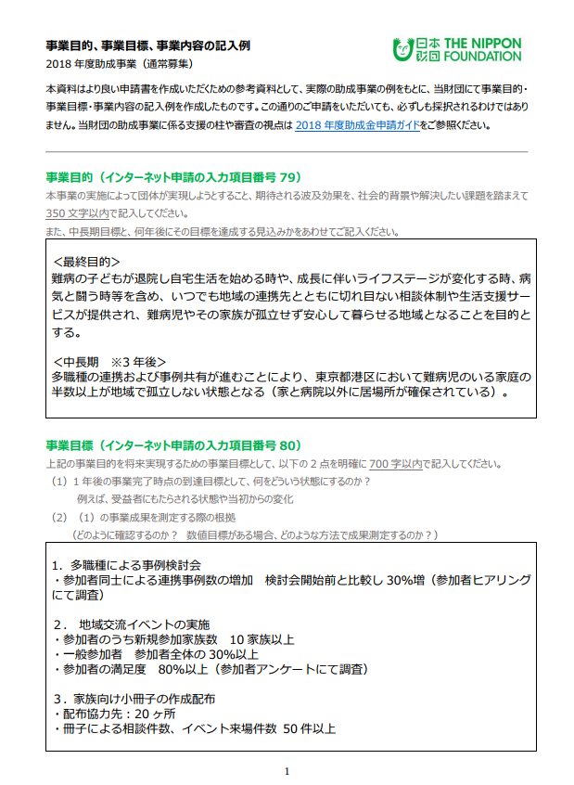
日本財団 助成金ガイドより引用しているため、”助成事業”と記載されていますが、支援事業でも記入内容は同じです。こちらを参考になさってご記入下さい。
（http://www.nippon-foundation.or.jp/what/grant_application/guide/jigyomokuteki.pdfより）

収支予算書等入力フォーム【提出必須】
収支予算
収入 |  |  | 金額(円）
A.支援金申請額 |  |  |  | 自己負担額が無い場合はCの金額を入力
B.自己負担金額 |  |  |  | 自己負担額がある場合は入力
C.申請事業費総額（A+B) |  |  | 0 | 自動入力（下記詳細の合計事業費総額が入ります）

事業番号はプルダウンから
選択してください。
支出 |  |  |  |  | 金額（円） |  |  | 事業費全体の内の割合（自動計算）
事業番号 | 事業内容
1

※必ず各団体様が通常使用する会計費目を使用してください。
 | 申請事業費総額

費目 | 費目合計 (自動計算） | 事業番号 | 算出根拠
 |  |  | 項目名 | 単価(円） | 積 | 値 | 単位 | 積 | 値 | 単位 | 小計 (自動計算） | 備考

合計（事業費総額） |  |  |  |  |  |  |  |  |  |  | 0 | ←自動計算

事業スケジュール
年月日 (予定） | 場所(都道府県） | 事業番号 | 内容 |  |  | 備考

収支予算書等（記入例）
２．収支予算
収入 |  |  | 金額(円）
A.助成金申請額 |  |  | 2,363,400 | ←自動計算
B.自己負担金額 |  |  | 0 | ←自動計算
C.申請事業費総額（A+B) |  |  | 2,363,400 | ←自動計算

※複数の事業に共通する支出はこのように記載してください。
明細の事業番号欄にも同じように記載してください。
支出 |  |  |  |  | 金額（円） |  |  | 事業費全体の内の割合（自動計算）
事業番号 | 事業内容
1 | 多職種による事例検討会 |  |  |  | 530,000 |  |  | 22%
OKとなっていることをご確認ください。
2 | 地域交流イベントの実施 |  |  |  | 515,000 |  |  | 22%
3 | 家族向け小冊子の作成配布 |  |  |  | 630,000 |  |  | 27%
4 | 1・3共通
5 | 1～3共通 |  |  |  | 200,000 |  |  | 8%
6 | 全事業共通 |  |  |  |  |  |  |  |  |  |  |  |  | 金額セルフチェック欄
※必ず各団体様が通常使用する会計費目を使用してください。
以下の費目は参考例です。
7 |  |  |  |  | 488,400 |  |  | 21% |  |  |  |  |  | #REF!
 | 申請事業費総額 |  |  |  | 2,363,400 |  |  | 100%
 |  |  |  |  |  |  |  |  |  |  |  |  |  | 下記3項目（黄色のセル）の金額が一致していることをご確認ください。
費目 | 費目合計 (自動計算） | 事業番号 | 算出根拠 |  |  |  |  |  |  |  |  |  |  | 上段の表：C.申請事業費総額（A+B)
 |  |  | 項目名 | 単価(円） | 積 | 値 | 単位 | 積 | 値 | 単位 |  | 小計 (自動計算） | 備考 | 中段の表：申請事業費総額
臨時雇用費 | 200,000 | 5 | 臨時アルバイト | 1,000 | × | 2 | 人 | × | 100 | 時間 | ＝ | 200,000 |  | 下段の表：申請事業費総額（1万円未満は切り上げ）
事業番号はプルダウンから
選択してください。

諸謝金費 | 240,000 | 1 | 事例検討委員会謝金 | 10,000 | × | 2 | 人 | × | 8 | 回 | ＝ | 160,000
 |  | 2 | 発表団体謝金 | 20,000 | × | 2 | 人 | × | 1 | 回 | ＝ | 40,000
 |  | 3 | 小冊子監修者謝金 | 20,000 | × | 2 | 人 | × | 1 | 回 | ＝ | 40,000

旅費交通費 | 60,000 | 2 | 発表団体交通費 | 10,000 | × | 2 | 人 | × | 1 | 回 | ＝ | 20,000
 |  | 2 | ボランティア交通費補助 | 1,000 | × | 30 | 人 | × | 1 | 回 | ＝ | 30,000
 |  | 3 | 事務局交通費 | 5,000 | × | 2 | 人 | × | 1 | 回 | ＝ | 10,000

印刷製本費 | 745,000 | 1 | 資料印刷費 | 1,000 | × | 25 | 部 | × | 8 | 回 | ＝ | 200,000
 |  | 2 | ポスター印刷費 | 500 | × | 50 | 枚 | × | 1 | 回 | ＝ | 25,000
 |  | 2 | チラシ印刷費 | 20 | × | 1000 | 枚 | × | 1 | 回 | ＝ | 20,000
 |  | 3 | 小冊子印刷費 | 500 | × | 1000 | 部 | × | 1 | 回 | ＝ | 500,000

委託費 | 100,000 | 2 | ポスター、チラシデザイン委託費 | 20,000 | × | 1 | 式 | × | 1 | 回 | ＝ | 20,000
 |  | 3 | 小冊子デザイン委託費 | 80,000 | × | 1 | 式 | × | 1 | 回 | ＝ | 80,000

会議費 | 360,000 | 1 | 委員会会場費 | 20,000 | × | 1 | 日 | × | 8 | 回 | ＝ | 160,000
 |  | 2 | イベント会場費 | 200,000 | × | 1 | 日 | × | 1 | 回 | ＝ | 200,000

消耗什器備品費 | 20,000 | 1 | 事務用品 | 10,000 | × | 1 | 式 | × | 1 | 回 | ＝ | 10,000
 |  | 2 | 名札ケース等 | 10,000 | × | 1 | 式 | × | 1 | 回 | ＝ | 10,000

広告宣伝費 | 100,000 | 7 | ウェブサイト更新料 | 100,000 | × | 1 | 式 | × | 1 | 回 | ＝ | 100,000

※按分している場合は、按分比率の算出根拠等を必ず明記してください。
通信運搬費 | 18,400 | 7 | 資料郵送費 | 92 | × | 200 | 人 | × | 1 | 回 | ＝ | 18,400

雑費 | 10,000 | 7 | 振込み手数料等 | 10,000 | × | 1 | 式 | × | 1 | 回 | ＝ | 10,000

間接経費 | 510,000 | 7 | 事務局給与費（1人） | 300,000 | × | 12 | ヵ月 | × | 0.1 | 按分 | ＝ | 360,000 | 本事業の事業費総額（約●万円）は当法人の年間総事業費（●万円）の1割
 |  | 2 | 担当者給与費（1人） | 300,000 | × | 1 | ヵ月 | × | 0.5 | 按分 | ＝ | 150,000 | プロジェクト2の担当者の業務量のうち、本事業は半分

合計（事業費総額） |  |  |  |  |  |  |  |  |  |  |  | 2,363,400 | ←自動計算

事業スケジュール
年月日 (予定） | 場所(都道府県） | 事業番号 | 内容 |  |  | 備考
2019-04-20 | 東京都港区 | 1 | 多職種による事例検討会 |  |  | 2019年4月～2020年2月、計8回開催
2019-07-29 |  | 2 | 地域交流イベント
2019-06-30 | 東京都港区 | 3 | 家族向け小冊子の公開

申請準備ワークシート
以下の2点について、社会的背景や解決したい課題を踏まえて350文字以内で記入してください。
1．本事業の実施によって団体が実現しようとすること
2．本事業の実施によって期待される波及効果
申請準備ワークシート
 | 事業名(事業内容を端的に表してください）

①取り組みたい課題（現状はどうなっているのか？） |  |  |  | ⑤事業目的 （中長期的、最終的にどうなってほしいか？）

 | ②原因と解決策（どういった論理で、事業内容を考えたか？）

事業目的を将来実現するための事業目標として、以下の2点を明確に700字以内で記入してください。
（1）1年後の事業完了時点の到達目標として、何をどういう状態にするのか？ 例えば、受益者にもたらされる状態や当初からの変化
（2）（1）の事業成果を測定する際の根拠
（どのように確認するのか？ 数値目標がある場合、どのような方法で成果測定するのか？）
③事業内容 （事業の活動） |  | ④事業目標 （単年度の事業の成果を、何の指標で図り、どこまで達成したいか？）
支援金を使って行う事業・活動の内容を700文字以内で記入してください。どこで、いつ、誰を対象に何を行うのかが明確にわかるよう、記入例をご参照のうえ、必要項目すべてについて記入して下さい。具体的な数字も含めて記入して下さい。
番号の振り方等の体裁は、記入例に必ず従ってください。
1、2などの英数字、英文字は半角で、「．」「～」「：」「（）」などの記号は全角でご記入ください。
該当する項目はすべてご記入ください。

 |  | 文字数制限（スペース含む）
 |  | ③事業内容：700文字 | 0 | ←自動的にカウントされます
 |  | ④事業目標：700文字 | 0 | ←自動的にカウントされます
 |  | ⑤事業目的：350文字 | 0 | ←自動的にカウントされます

申請準備ワークシート（記入例）
このシートは入力例です。
入力フォームは隣のシートです。
以下の2点について、社会的背景や解決したい課題を踏まえて350文字以内で記入してください。
1．本事業の実施によって団体が実現しようとすること
2．本事業の実施によって期待される波及効果
申請準備ワークシート（記入例）
 | 事業名(事業内容を端的に表してください)
 | 医療的ケアに対応した地域連携ハブ拠点づくり

①取り組みたい課題（現状はどうなっているのか？） |  |  |  | ⑤事業目的 （中長期的、最終的にどうなってほしいか？）
日本の周産期・新生児医療体制の進歩によって救える命が増えると同時に、医療的ケアを日常的に必要とする子どもが増えている。 現在の日本の医療政策では、急性期が過ぎて症状が安定した患者は在宅療養生活に移るケースが多い。 難病児が退院して自宅に戻った場合、人工呼吸器や胃ろうなど、生命の維持には医療器具が欠かせない場合も多く、在宅での医療ケアは主に家族が担うことになる。 難病児とその家族は、治療や介護のために地域で孤立しがちになる。仕事との両立に困難をきたす場合もある。 |  |  |  | ＜中長期 ※3年後＞ ・多職種の連携および事例共有が進むことにより、東京都港区において難病児のいる家庭の半数以上が地域で孤立しない状態となる（家と病院以外に居場所が確保されている）。 ＜最終目的＞ 難病の子どもが退院し自宅生活を始める際や、成長に伴いライフステージが変化する際、病気と闘う時等を含め、地域の連携先とともに切れ目ない相談体制や生活支援サービスを提供することにより、難病児やその家族が孤立せず安心して暮らせる地域づくりを目的とする。
 | ②原因と解決策（どういった論理で、事業内容を考えたか？）
 | ＜原因＞ ・地域で難病児の一時預かり等受け入れ先がない。 ・家族が治療や介護で忙しく、病院以外の地域との接点がない。 ・難病児についての相談窓口やイベント情報があっても、当事者家族に情報が行き届いていない。 ＜解決策＞ ・家と病院以外で難病児が日中の時間を過ごせるよう、多職種の連携を強化する。 ・難病児とその家族と地域住民との交流の接点を作る。 ・地域の相談窓口やイベント情報を、情報を必要とする当事者家族に適切な形で届ける。

事業目的を将来実現するための事業目標として、以下の2点を明確に700字以内で記入してください。
（1）1年後の事業完了時点の到達目標として、何をどういう状態にするのか？ 例えば、受益者にもたらされる状態や当初からの変化
（2）（1）の事業成果を測定する際の根拠
（どのように確認するのか？ 数値目標がある場合、どのような方法で成果測定するのか？）
③事業内容 （事業の活動） |  | ④事業目標 （単年度の事業の成果を、何の指標で図り、どこまで達成したいか？）
1．多職種による事例検討会 （1）時期：2021年4月～2022年2月（計8回） （2）場所：東京都港区 （3）参加者：160名（医療従事者、相談支援専門員、教育関係） （4）内容：事例報告、意見交換 ２．地域交流イベントの実施 （1）時期：2021年7月 （2）場所：東京都港区赤坂 （3）参加者：200名（医療的ケア児、家族、ボランティア、一般参加者等） （4）内容：関係団体の活動発表、地域企業の協賛によるワークショップ等 ３． 家族向け小冊子の作成配布 （1）内容：体験談、相談窓口およびイベント情報 （2）配布先：小児科病棟、交流サロン等 （3）部数：500部 |  | 1．多職種による事例検討会 ・参加者同士による連携事例数の増加 検討会開始前と比較し30％増（参加者ヒアリングにて調査） ２．地域交流イベントの実施 ・参加者のうち新規参加家族数 10家族以上 ・一般参加者 参加者全体の30％以上 ・参加者の満足度 80％以上（参加者アンケートにて調査） ３． 家族向け小冊子の作成配布 ・配布協力先：20ヵ所 ・冊子による相談件数、イベント来場件数 50件以上
助成金を使って行う事業・活動の内容を700文字以内で記入してください。どこで、いつ、誰を対象に何を行うのかが明確にわかるよう、記入例をご参照のうえ、必要項目すべてについて記入して下さい。具体的な数字も含めて記入して下さい。
番号の振り方等の体裁は、記入例に必ず従ってください。
1、2などの英数字、英文字は半角で、「．」「～」「：」「（）」などの記号は全角でご記入ください。
該当する項目はすべてご記入ください。
 |  | 文字数制限（スペース含む）
 |  | ③事業内容：700文字 | 289 | ←自動的にカウントされます
 |  | ④事業目標：700文字 | 201 | ←自動的にカウントされます
 |  | ⑤事業目的：350文字 | 224 | ←自動的にカウントされます

